시트2
스토리보드 |  | 심현정

No. | 이미지 | 설명
1 | 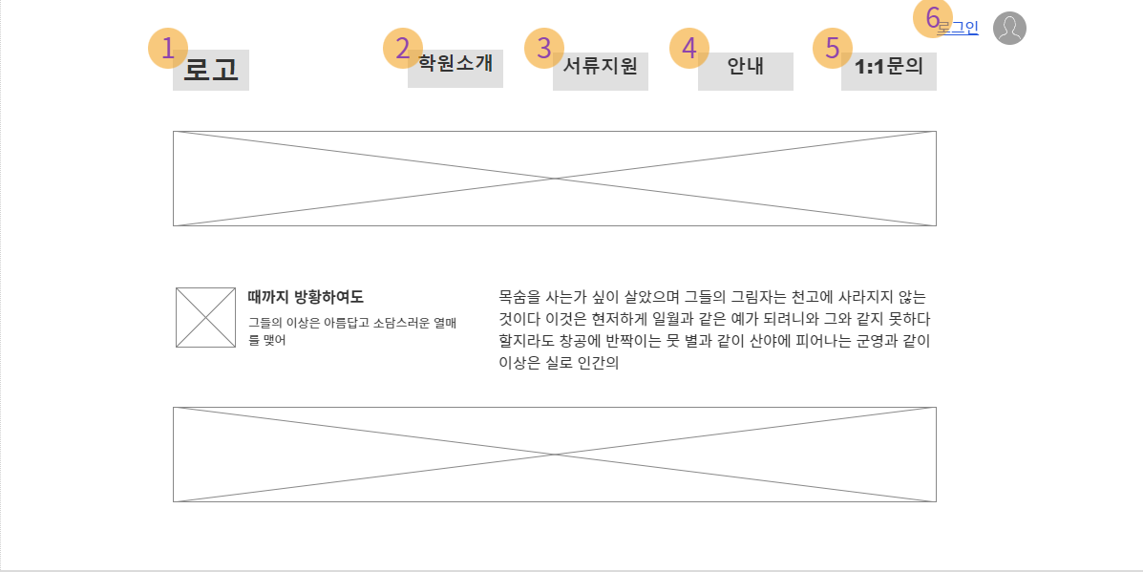 | 1. 로고를 누르면 홈페이지 메인화면으로 이동한다.
2 | 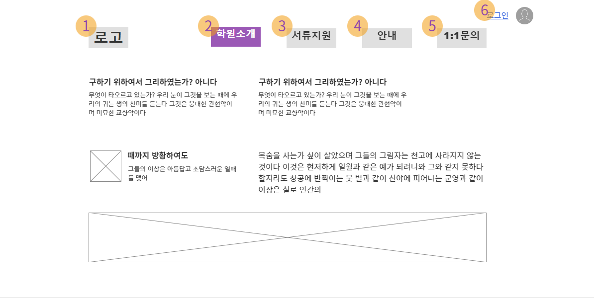 | 2. 학원소개 메뉴 클릭시, 학원 소개 설명과 학원위치 등이 설명되어있다.
3 | 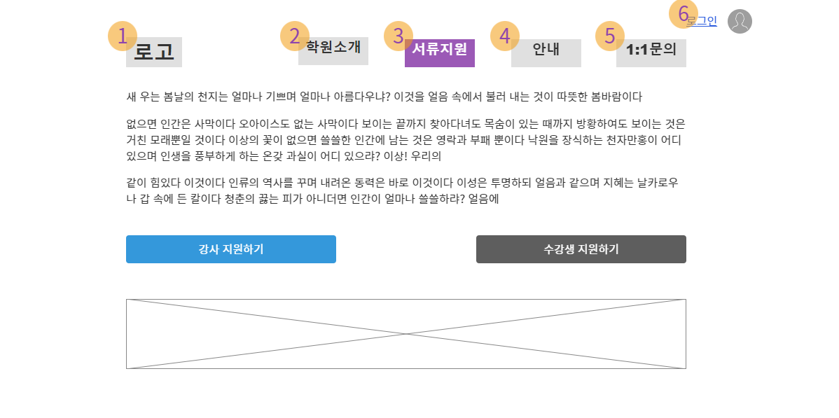 | 3. 서류지원 메뉴클릭시, 서류관련 내용 공지 및 강사&수강생 지원 페이지로 이동
4 | 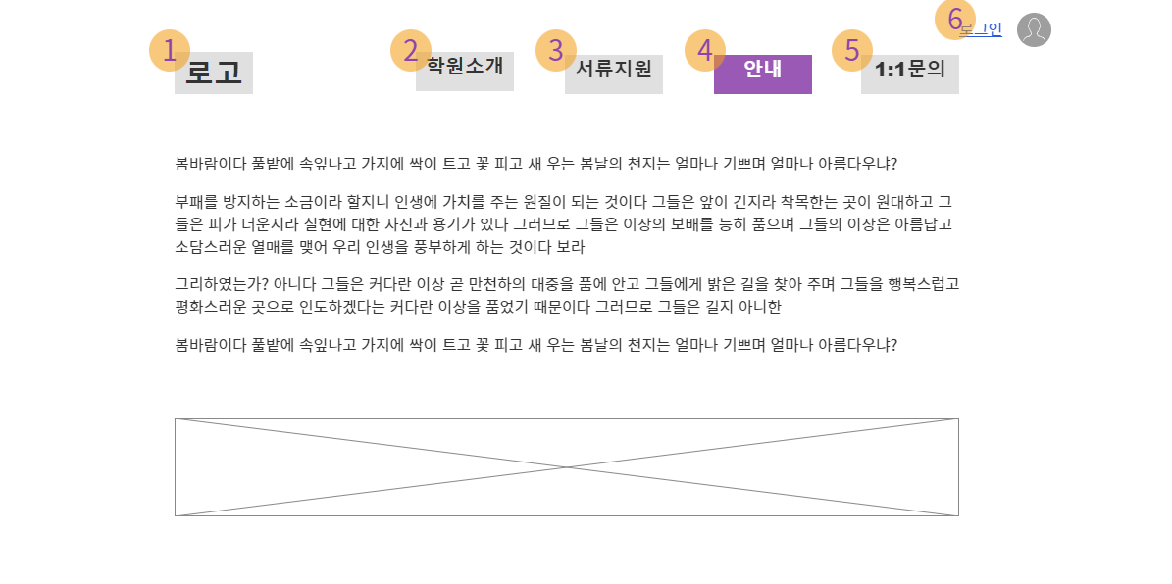 | 4. 안내 메뉴 클릭시, 사이트관련 안내 내용과 강의 관련 내용 공지
5 | 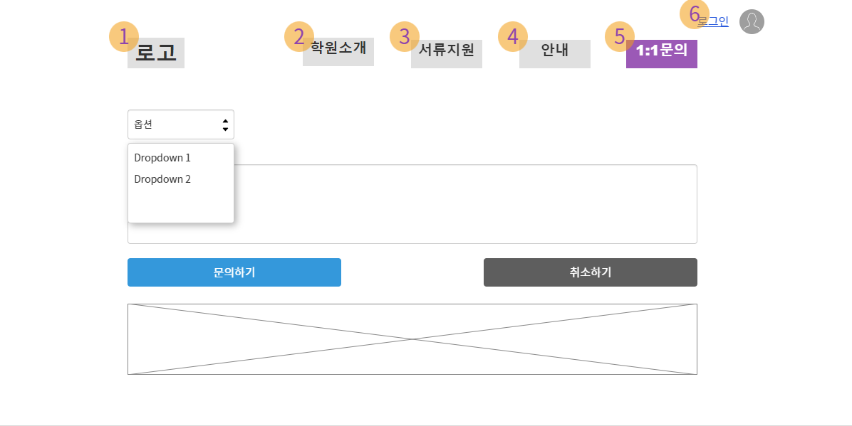 | 5. 1:1문의 메뉴 클릭시, select박스를 통해 필요한 옵션을 선택하고 내용을 "문의하기"버튼을 통해 저장하거나 "취소하기"버튼을 통해 내용을 취소한다.
6 | 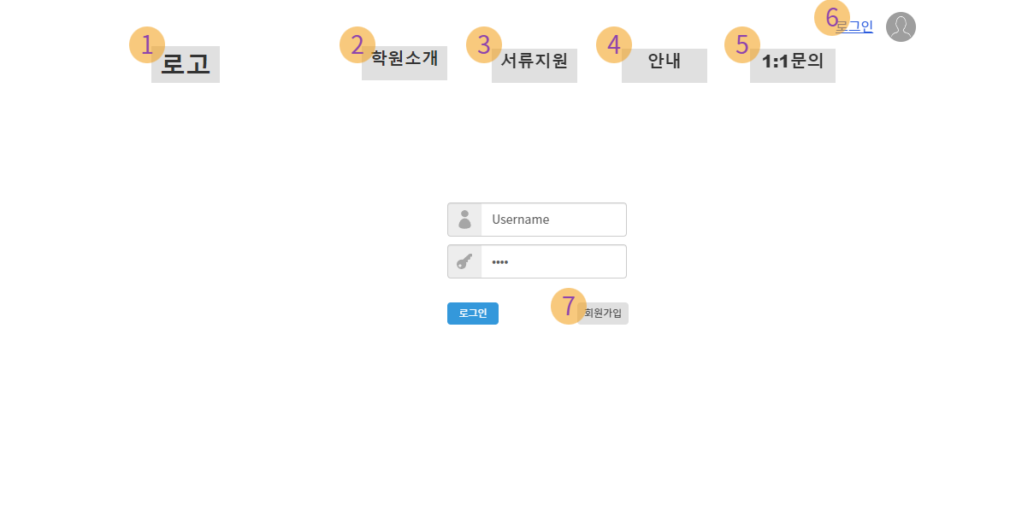 | 6. 로그인 버튼을 클릭 하면 로그인 가능한 화면으로 이동한다. 7. 회원가입 버튼을 클릭하면 아래 6-1화면으로 보여진다.
2022-06-01 | 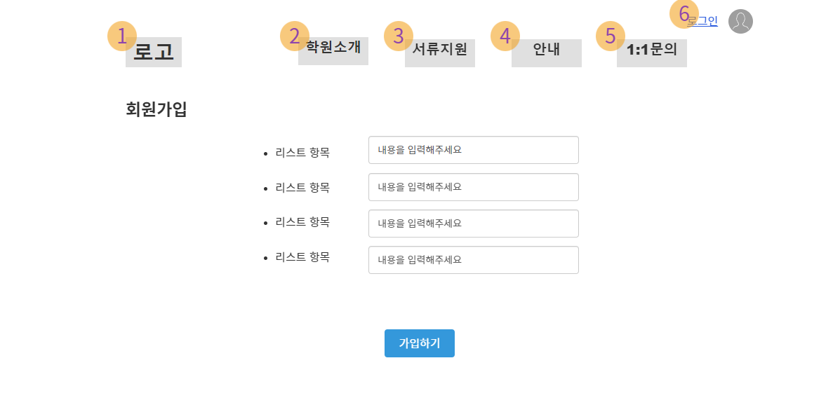 | 회원가입버튼을 누르면 회원가입에 필요한 정보를 입력하는 내용이 나오고 가입절차를 진행할 수 있다.

